상품제안서
패스톤 초극세사 스웨이드 스포츠타올 | 상품코드: F06169

 |  |  |  |  |  |  | 02-412-0044 | www.easy1.co.kr
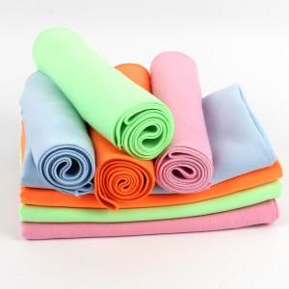

【상세/제작정보】

【인쇄/포장옵션】 | 실크 / 지퍼백

【공급단가】 | 수량 | 300~ | 500~ | 1,000~ | 3,000~ | 5,000~
*VAT별도 | 단가 | 1,400원 | 1,350원 | 1,300원 | 1,250원 | 1,200원

【상품 URL】 | https://easy1.co.kr:443/src/goods_detail.php?gdno=6169

